BusinessModel
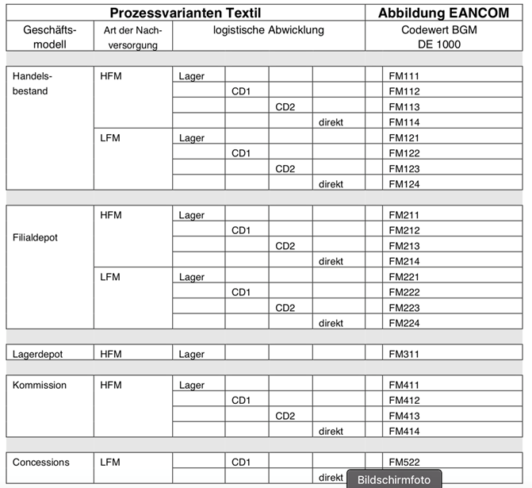
Fashion data model
Code list: business model
Code proposal | Description_DE | Description_EN | Comment

 |  | Business model

 |  | Trading portfolio

 |  | store depot

 |  | warehouse depot

 |  | Concessions

